Sheet1
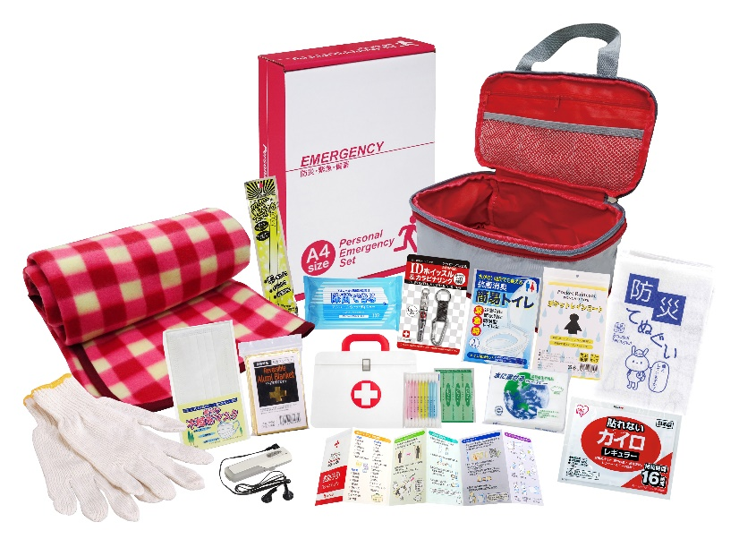
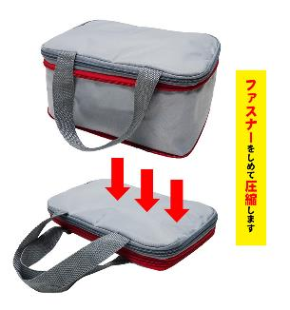
提 案 書

圧縮できる非常持出15点セット CO-50 |  | 参考上代 | ¥5,000 | 販売価格
 |  | （税別） |  | （税別）
【JAN】 | 4562121889293
 |  |  | 【商品番号】 CO50-60 【本体サイズ】 圧縮収納バッグ：270×180×125㎜ 【パッケージサイズ】 240×85×310㎜・860g 【個装形態】 化粧箱入 【入数】 10 【セット内容】 圧縮収納バッグ・IDホイッスル＆カラビナリング・カイロ・レインコート・抗菌消臭簡易トイレ1P・発光スティック・FMラジオ・軍手・アルミブランケット・フリースブランケット・防災てぬぐい・マスク・除菌アルコールウェットティッシュ・水に流せるペーパー・救急4点セット 【商品説明】 収納バッグのファスナーでコンパクトに圧縮できる非常持出セット 【備考】 一部色・柄・商品が変更になる場合があります。ご了承ください。 【生産国】 中国・日本・タイ

